Worksheet
歯科衛生士 | 2022 | 人体の構造と機能 |  | 2022_dh_22_am001
 |  | 心電図波形を図に示す。 心室筋に再分極が生じたときに現れるのはどれか。1つ選べ。
 |  | 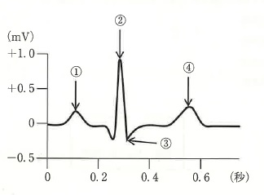
 |  | 1 | ①
 |  | 2 | ②
 |  | 3 | ③
 |  | 4 | ④ | 正解
歯科衛生士 | 2022 | 歯・口腔の構造と機能 |  | 2022_dh_22_am002
 |  | 下顔面の写真を示す。 矢印で示す部位の触覚を支配するのはどれか。1つ選べ。
 |  | 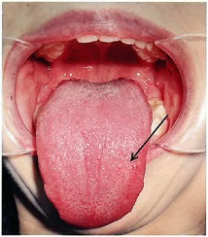
 |  | 1 | 三叉神経 | 正解
 |  | 2 | 舌咽神経
 |  | 3 | 迷走神経
 |  | 4 | 舌下神経
歯科衛生士 | 2022 | 歯・口腔の構造と機能 |  | 2022_dh_22_am003
 |  | 象牙質にみられるのはどれか。1つ選べ。
 |  | 1 | 周波条
 |  | 2 | Retzius＜レチウス＞線
 |  | 3 | Schreger＜シュレーゲル＞条
 |  | 4 | Andresen＜アンドレーゼン＞線 | 正解
歯科衛生士 | 2022 | 人体の構造と機能 |  | 2022_dh_22_am004
 |  | 神経細胞を模式図に示す。 神経伝達物質が放出されるのはどれか。1つ選べ。

 |  | 1 | ①
 |  | 2 | ②
 |  | 3 | ③
 |  | 4 | ④ | 正解
歯科衛生士 | 2022 | 人体の構造と機能 |  | 2022_dh_22_am005
 |  | 食塊が胃から排泄されるまでの経路で正しいのはどれか。1つ選べ。
 |  | 1 | 空 腸→十二指腸→回 腸→結 腸→直 腸
 |  | 2 | 十二指腸→回 腸→空 腸→結 腸→直 腸
 |  | 3 | 十二指腸→空 腸→回 腸→直 腸→結 腸
 |  | 4 | 十二指腸→空 腸→回 腸→結 腸→直 腸 | 正解
歯科衛生士 | 2022 | 歯・口腔の構造と機能 |  | 2022_dh_22_am006
 |  | 頭蓋骨模型の写真を示す。 矢印で示す孔を通過するのはどの動脈の分枝か。1つ選べ。
 |  | 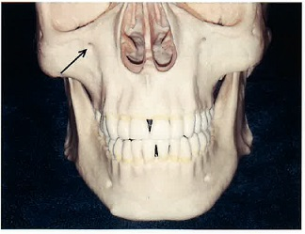
 |  | 1 | 顎動脈 | 正解
 |  | 2 | 顔面動脈
 |  | 3 | 浅側頭動脈
 |  | 4 | 上行咽頭動脈
歯科衛生士 | 2022 | 人体の構造と機能 |  | 2022_dh_22_am007
 |  | あるアミノ酸の構造を図に示す。 カルボキシル基はどれか。1つ選べ。
 |  | 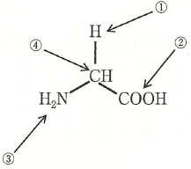
 |  | 1 | ①
 |  | 2 | ② | 正解
 |  | 3 | ③
 |  | 4 | ④
歯科衛生士 | 2022 | 人体の構造と機能 |  | 2022_dh_22_am008
 |  | 有毛細胞が受容器なのはどれか。1つ選べ。
 |  | 1 | 嗅 覚
 |  | 2 | 聴 覚 | 正解
 |  | 3 | 痛 覚
 |  | 4 | 冷 覚
歯科衛生士 | 2022 | 疾病の成り立ち及び回復過程の促進 |  | 2022_dh_22_am009
 |  | グラム陰性菌の表層構造を模式図に示す。 リポ多糖はどれか。1つ選べ。
 |  | 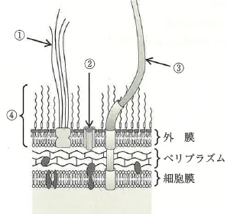
 |  | 1 | ①
 |  | 2 | ②
 |  | 3 | ③
 |  | 4 | ④ | 正解
歯科衛生士 | 2022 | 疾病の成り立ち及び回復過程の促進 |  | 2022_dh_22_am010
 |  | 歯科用局所麻酔薬に添加するアドレナリンの薬理作用はどれか。1つ選べ。
 |  | 1 | 鎮 静
 |  | 2 | 筋弛緩
 |  | 3 | 血管収縮 | 正解
 |  | 4 | 血糖値降下
歯科衛生士 | 2022 | 疾病の成り立ち及び回復過程の促進 |  | 2022_dh_22_am011
 |  | 口腔扁平苔癬の特徴はどれか。1つ選べ。
 |  | 1 | 無痛性
 |  | 2 | 日和見感染
 |  | 3 | 頰粘膜に両側性に発現 | 正解
 |  | 4 | 再発性アフタ性潰瘍の形成
歯科衛生士 | 2022 | 疾病の成り立ち及び回復過程の促進 |  | 2022_dh_22_am012
 |  | アレルギーの発症機序を模式図に示す。 生じるアレルギーの型はどれか。1つ選べ。
 |  | 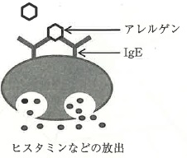
 |  | 1 | Ⅰ 型 | 正解
 |  | 2 | Ⅱ 型
 |  | 3 | Ⅲ 型
 |  | 4 | Ⅳ 型
歯科衛生士 | 2022 | 疾病の成り立ち及び回復過程の促進 |  | 2022_dh_22_am013
 |  | 口腔細菌を歯周病への関連が高い順に分類しピラミッド状にしたものを模式図に示す。 矢印で示す部位に含まれるのはどれか。1つ選べ。
 |  | 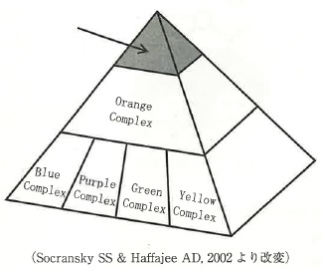
 |  | 1 | Streptococcus mutans
 |  | 2 | Fusobacterium nucleatum
 |  | 3 | Porphyromonas gingivalis | 正解
 |  | 4 | Aggregatibacter actinomycetemcomitans
歯科衛生士 | 2022 | 疾病の成り立ち及び回復過程の促進 |  | 2022_dh_22_am014
 |  | 対象者、適用薬物および薬物療法の種類の組合せを表に示す。 正しいのはどれか。1つ選べ。

 |  | 1 | ① | 正解
 |  | 2 | ②
 |  | 3 | ③
 |  | 4 | ④
歯科衛生士 | 2022 | 疾病の成り立ち及び回復過程の促進 |  | 2022_dh_22_am015
 |  | 血管障害、出血および止血・血液凝固の過程を示す。 血管壁の障害 ↓ 出 血 ↓ 血管の収縮 ↓ 血小板の粘着・凝集 ↓ ①凝固因子の活性化 ↓ 不可逆的な血栓形成 ①の異常を示すのはどれか。1つ選べ。
 |  | 1 | 壊血病
 |  | 2 | 血友病 | 正解
 |  | 3 | 再生不良性貧血
 |  | 4 | 特発性血小板減少性紫斑病
歯科衛生士 | 2022 | 歯・口腔の健康と予防に関わる人間と社会の仕組み |  | 2022_dh_22_am016
 |  | ソーシャルキャピタルはどれか。1つ選べ。
 |  | 1 | 自らの意思決定により自発的に行動できるようにする。
 |  | 2 | 社会の信頼関係、規範などの社会組織を説く概念である。 | 正解
 |  | 3 | 健康情報に基づく意思決定で自身の健康を決める能力である。
 |  | 4 | 地域社会で障害をもつ人が健常者と同様の生活ができるようにする。
歯科衛生士 | 2022 | 疾病の成り立ち及び回復過程の促進 |  | 2022_dh_22_am017
 |  | 口腔癌の発生部位で最も多いのはどれか。1つ選べ。
 |  | 1 | 舌 | 正解
 |  | 2 | 口 蓋
 |  | 3 | 口 唇
 |  | 4 | 口腔底
歯科衛生士 | 2022 | 歯・口腔の健康と予防に関わる人間と社会の仕組み |  | 2022_dh_22_am018
 |  | フッ化物洗口を実施しているA小学校と実施していないB小学校の追跡調査を行った。1年時と6年時の一人平均DMF歯数を図に示す。 フッ化物洗口によるう蝕抑制率はどれか。1つ選べ。
 |  | 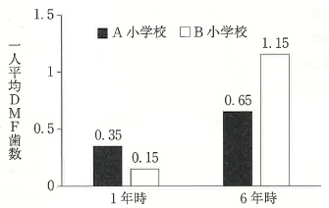
 |  | 1 | 30％
 |  | 2 | 43％
 |  | 3 | 57％
 |  | 4 | 70％ | 正解
歯科衛生士 | 2022 | 歯・口腔の健康と予防に関わる人間と社会の仕組み |  | 2022_dh_22_am019
 |  | 歯周病の第一次予防と第二次予防の両方で行うのはどれか。1つ選べ。
 |  | 1 | 暫間固定
 |  | 2 | 歯周外科治療
 |  | 3 | スケーリング | 正解
 |  | 4 | ルートプレーニング
歯科衛生士 | 2022 | 歯・口腔の健康と予防に関わる人間と社会の仕組み |  | 2022_dh_22_am020
 |  | 特定の有害業務に従事する労働者に対して、歯科医師による健康診断の実施が義務付けられている。有害業務の対象となる物質として、法令に明記されているのはどれか。2つ選べ。
 |  | 1 | 水 銀
 |  | 2 | 亜硫酸 | 正解
 |  | 3 | 二酸化硫黄
 |  | 4 | フッ化水素 | 正解
歯科衛生士 | 2022 | 歯・口腔の健康と予防に関わる人間と社会の仕組み |  | 2022_dh_22_am021
 |  | 歯頸部に付着したプラークの模式図を示す。 ①と比べて②で多い細菌の特徴はどれか。2つ選べ。
 |  | 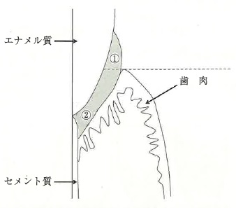
 |  | 1 | 好気性である。
 |  | 2 | 内毒素を含む。 | 正解
 |  | 3 | 糖発酵性をもつ。
 |  | 4 | タンパク分解酵素を産生する。 | 正解
歯科衛生士 | 2022 | 歯・口腔の健康と予防に関わる人間と社会の仕組み |  | 2022_dh_22_am022
 |  | エナメル質のハイドロキシアパタイトが酸によって溶解するときのカルシウムとリン酸の溶液中の化学反応を示す。 HA＋①→Ca2+＋HPO42- HA：ハイドロキシアパタイト ①はどれか。1つ選べ。
 |  | 1 | F<sup>-</sup>
 |  | 2 | H<sup>+</sup> | 正解
 |  | 3 | Cl<sup>-</sup>
 |  | 4 | Na<sup>+</sup>
歯科衛生士 | 2022 | 歯・口腔の健康と予防に関わる人間と社会の仕組み |  | 2022_dh_22_am023
 |  | 地域包括ケアシステムにおける基本的な活動圏域はどれか。1つ選べ。
 |  | 1 | 市町村
 |  | 2 | 中学校区 | 正解
 |  | 3 | 都道府県
 |  | 4 | 二次医療圏
歯科衛生士 | 2022 | 歯・口腔の健康と予防に関わる人間と社会の仕組み |  | 2022_dh_22_am024
 |  | OHIのDIの診査基準と点数を図に示す。 この尺度はどれか。1つ選べ。
 |  | 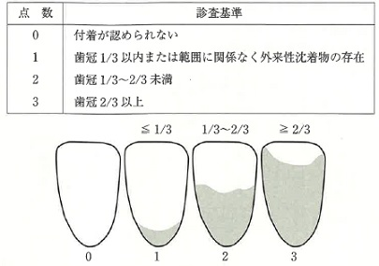
 |  | 1 | 間隔尺度
 |  | 2 | 順序尺度 | 正解
 |  | 3 | 比率尺度
 |  | 4 | 名義尺度
歯科衛生士 | 2022 | 歯・口腔の健康と予防に関わる人間と社会の仕組み |  | 2022_dh_22_am025
 |  | 国際連合が2015年に採択した、すべての国に適用される普遍的な目標はどれか。1つ選べ。
 |  | 1 | 持続可能な開発目標＜SDGs＞ | 正解
 |  | 2 | ミレニアム開発目標＜MDGs＞
 |  | 3 | ヘルスプロモーション＜HP＞
 |  | 4 | プライマリーヘルスケア＜PHC＞
歯科衛生士 | 2022 | 歯・口腔の健康と予防に関わる人間と社会の仕組み |  | 2022_dh_22_am026
 |  | 消炎作用を期待して洗口剤に配合される成分はどれか。1つ選べ。
 |  | 1 | ポリグルタミン酸
 |  | 2 | プロピレングリコール
 |  | 3 | 塩化セチルピリジニウム
 |  | 4 | グリチルリチン酸二カリウム | 正解
歯科衛生士 | 2022 | 歯・口腔の健康と予防に関わる人間と社会の仕組み |  | 2022_dh_22_am027
 |  | ある社会保険制度の給付までの流れを図に示す。 ①を行うのはどれか。1つ選べ。
 |  | 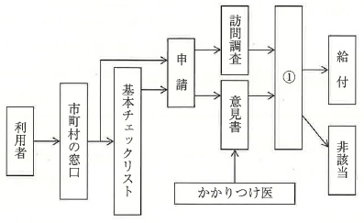
 |  | 1 | 保健所
 |  | 2 | 健康保険組合
 |  | 3 | 介護認定審査会 | 正解
 |  | 4 | 地域包括支援センター
歯科衛生士 | 2022 | 歯・口腔の健康と予防に関わる人間と社会の仕組み |  | 2022_dh_22_am028
 |  | ①の設置の根拠となる法律はどれか。1つ選べ。
 |  | 1 | 介護保険法 | 正解
 |  | 2 | 健康増進法
 |  | 3 | 健康保険法
 |  | 4 | 高齢者の医療の確保に関する法律
歯科衛生士 | 2022 | 歯・口腔の健康と予防に関わる人間と社会の仕組み |  | 2022_dh_22_am029
 |  | 歯肉の炎症の急性期に歯肉溝滲出液で多くみられるのはどれか。1つ選べ。
 |  | 1 | 好中球 | 正解
 |  | 2 | 破骨細胞
 |  | 3 | リンパ球
 |  | 4 | マクロファージ
歯科衛生士 | 2022 | 疾病の成り立ち及び回復過程の促進 |  | 2022_dh_22_am030
 |  | 水に難溶性の多糖はどれか。1つ選べ。
 |  | 1 | ムタン | 正解
 |  | 2 | レバン
 |  | 3 | イヌリン
 |  | 4 | デキストラン
歯科衛生士 | 2022 | 歯科衛生士概論 |  | 2022_dh_22_am031
 |  | ヒューマンエラー対策で、ソフト面からの取組みはどれか。1つ選べ。
 |  | 1 | 関連知識の習得
 |  | 2 | 危険予知訓練の実施
 |  | 3 | チェックリストの作成 | 正解
 |  | 4 | フールプルーフ医療機器の導入
歯科衛生士 | 2022 | 歯科衛生士概論 |  | 2022_dh_22_am032
 |  | 72歳の女性。脳梗塞の後遺症があり自宅で療養生活を送っている。上下顎全部床義歯を装着しており、嚥下機能に問題はない。歯科医師の指示により歯科衛生士が口腔健康管理を行っている。聴取した情報を示す。 ・食事の準備は夫が行い、食事は自立している。 ・食事に時間がかかり、疲れて食べ残すことが多い。 ・身長は150cmで体重は45kgであったが、体重が半年間で11％減少したという。 特に連携すべき専門職はどれか。1つ選べ。
 |  | 1 | 管理栄養士 | 正解
 |  | 2 | 言語聴覚士
 |  | 3 | 作業療法士
 |  | 4 | 理学療法士
歯科衛生士 | 2022 | 歯科衛生士概論 |  | 2022_dh_22_am033
 |  | 感染性廃棄物とバイオハザードマークの色の組合せで正しいのはどれか。2つ選べ。
 |  | 1 | 血液を拭いたガーゼ -- 赤
 |  | 2 | 歯垢染色に使用した綿球 -- 赤
 |  | 3 | 唾液の付着したグローブ -- 橙 | 正解
 |  | 4 | 浸潤麻酔で使用した注射針 -- 黄 | 正解
歯科衛生士 | 2022 | 歯科衛生士概論 |  | 2022_dh_22_am034
 |  | 令和2年末現在における就業場所別の就業歯科衛生士数を図に示す。 ①に該当するのはどれか。1つ選べ。
 |  | 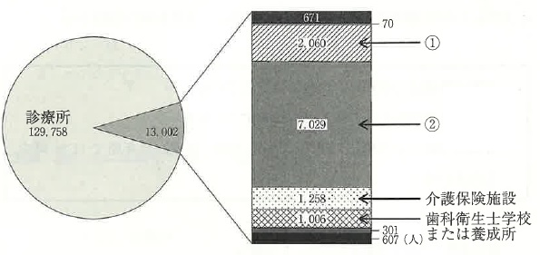
 |  | 1 | 病 院
 |  | 2 | 事業所
 |  | 3 | 保健所
 |  | 4 | 市区町村 | 正解
歯科衛生士 | 2022 | 臨床歯科医学 |  | 2022_dh_22_am035
 |  | ある検査に用いる器材の写真を示す。 この検査により評価するのはどれか。1つ選べ。
 |  | 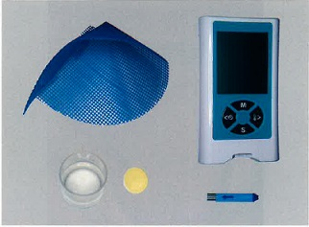
 |  | 1 | 舌 圧
 |  | 2 | 咬合圧
 |  | 3 | 口腔乾燥
 |  | 4 | 咀嚼能力 | 正解
歯科衛生士 | 2022 | 臨床歯科医学 |  | 2022_dh_22_am036
 |  | 心疾患のある患者に対して、生体監視モニターを用いて測定できるのはどれか。2つ選べ。
 |  | 1 | 血 圧 | 正解
 |  | 2 | 血糖値
 |  | 3 | 出血時間
 |  | 4 | 経皮的血中酸素飽和度 | 正解
歯科衛生士 | 2022 | 臨床歯科医学 |  | 2022_dh_22_am037
 |  | 55歳の男性。下顎右側第一大臼歯部の疼痛を主訴として来院した。心房細動に対して薬物療法を受けているという。局所麻酔下に残根状態の同歯の抜去を行うため、心電図を装着することになった。前胸部の模式図を示す。 矢印で示す部位に設置する電極の色はどれか。1つ選べ。
 |  | 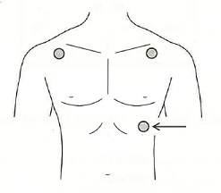
 |  | 1 | 赤
 |  | 2 | 黄
 |  | 3 | 黒
 |  | 4 | 緑 | 正解
歯科衛生士 | 2022 | 臨床歯科医学 |  | 2022_dh_22_am038
 |  | 44歳の男性。全顎的な歯肉の腫脹を主訴として来院した。高血圧症に対する投薬が始まってから、上顎右側小臼歯部の歯間清掃がしにくくなったという。薬物性歯肉炎と診断され、歯周治療が開始された。再評価時の歯周組織検査結果の一部と、行った歯周外科治療の術前、術中、術後の口腔内写真（A、B、C）を示す。 行ったのはどれか。1つ選べ。

 |  | 1 | 新付着術
 |  | 2 | 歯肉切除術 | 正解
 |  | 3 | 歯肉根尖側移動術
 |  | 4 | 歯周ポケット搔爬術
歯科衛生士 | 2022 | 臨床歯科医学 |  | 2022_dh_22_am039
 |  | 歯の損耗＜tooth wear＞と関わる因子の組合せで正しいのはどれか。2つ選べ。
 |  | 1 | 咬耗症 -- 過度のブラッシング
 |  | 2 | 酸蝕症 -- 習慣性嘔吐 | 正解
 |  | 3 | 摩耗症 -- 唾液分泌の低下
 |  | 4 | くさび状欠損 -- アブフラクション | 正解
歯科衛生士 | 2022 | 臨床歯科医学 |  | 2022_dh_22_am040
 |  | 髄床底に穿孔を認めた下顎左側第一大臼歯に根管治療後、外科的歯内療法を実施した。術前術後の口腔内写真（A、B）を示す。 この治療法はどれか。1つ選べ。
 |  | 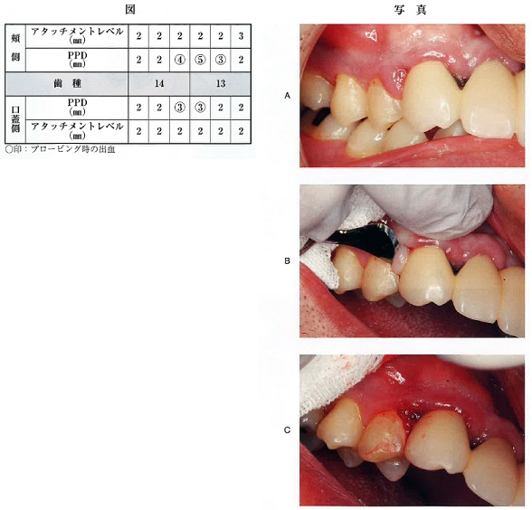 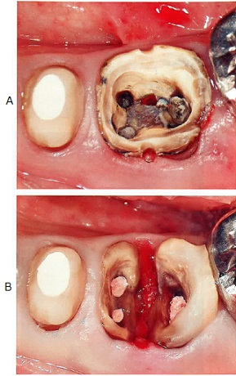
 |  | 1 | 根尖切除
 |  | 2 | 歯根切断
 |  | 3 | 歯根分離 | 正解
 |  | 4 | ヘミセクション
歯科衛生士 | 2022 | 臨床歯科医学 |  | 2022_dh_22_am041
 |  | 48歳の女性。歯肉からの出血と口唇の乾燥を主訴として来院した。初診時の口蓋側面観の口腔内写真を示す。 矢印が示す特徴と関連の強いのはどれか。1つ選べ。
 |  | 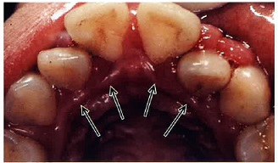
 |  | 1 | 口呼吸 | 正解
 |  | 2 | 食片圧入
 |  | 3 | 不正咬合
 |  | 4 | 咬合性外傷
歯科衛生士 | 2022 | 臨床歯科医学 |  | 2022_dh_22_am042
 |  | 非侵襲的修復法＜ART＞に用いる器具・器材と材料の組合せで正しいのはどれか。1つ選べ。
 |  | 1 | エアタービン -- コンポジットレジン
 |  | 2 | ラバーカップ -- バーニッシュ
 |  | 3 | Er：YAGレーザー -- 酸化亜鉛ユージノールセメント
 |  | 4 | スプーンエキスカベーター -- グラスアイオノマーセメント | 正解
歯科衛生士 | 2022 | 臨床歯科医学 |  | 2022_dh_22_am043
 |  | ISO規格の55号Kファイルの写真を示す。 正しいのはどれか。2つ選べ。
 |  | 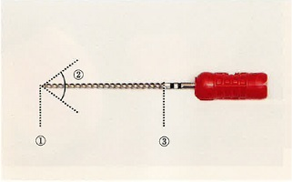
 |  | 1 | ①の直径は0.55mmである。 | 正解
 |  | 2 | ②の角度は75±15度である。 | 正解
 |  | 3 | テーパーは4/100（4％）である。
 |  | 4 | ①から③の長さは18mmである。
歯科衛生士 | 2022 | 臨床歯科医学 |  | 2022_dh_22_am044
 |  | 50歳の男性。下顎右側第一大臼歯の軽度の冷水痛を主訴として来院した。う蝕症第2度と診断され、3ステップ接着システムによるコンポジットレジン修復を行うことになった。接着操作時の口腔内写真（A、B）を示す。 この操作により得られるのはどれか。2つ選べ。
 |  | 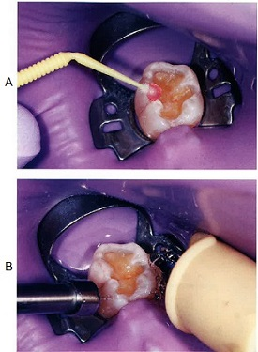
 |  | 1 | 歯面の粗糙化 | 正解
 |  | 2 | 感染歯質の除去
 |  | 3 | 樹脂含浸層の形成
 |  | 4 | スメアー層の除去 | 正解
歯科衛生士 | 2022 | 臨床歯科医学 |  | 2022_dh_22_am045
 |  | 49歳の男性。上顎右側小臼歯部の歯肉の腫脹を主訴として来院した。検査の結果、慢性歯周炎と診断され、歯周基本治療後に歯周組織再生療法が行われることになった。歯周外科治療時の口腔内写真（A、B）を示す。 第一小臼歯近心の骨欠損部に対して行われたのはどれか。1つ選べ。
 |  | 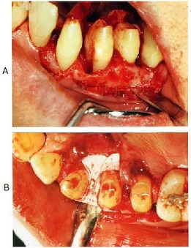
 |  | 1 | GTR法 | 正解
 |  | 2 | 新付着術
 |  | 3 | 自家骨移植術
 |  | 4 | 歯肉結合組織移植術
歯科衛生士 | 2022 | 歯科診療補助論 |  | 2022_dh_22_am046
 |  | 55歳の女性。下顎左側臼歯部の欠損による咀嚼困難を主訴として来院した。診察の結果、下顎臼歯部は固定性ブリッジによる治療を行うことになった。連合印象採得後の写真を示す。 矢印で示す印象材の特徴はどれか。2つ選べ。
 |  | 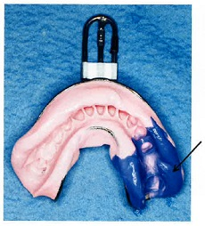
 |  | 1 | 硬さは粉液比で調整する。
 |  | 2 | 寸法安定性は水中で向上する。
 |  | 3 | 加熱によりゾル状態へ変化する。 | 正解
 |  | 4 | ハイドロコロイド系印象材である。 | 正解
歯科衛生士 | 2022 | 臨床歯科医学 |  | 2022_dh_22_am047
 |  | 75歳の男性。上下顎義歯の紛失による咀嚼困難を主訴として来院した。診察の結果、上下顎全部床義歯を製作することになった。ある装置を試適している口腔内写真を示す。 本装置の口腔内試適時に確認するのはどれか。2つ選べ。
 |  | 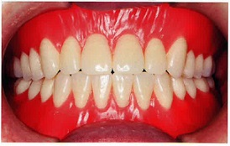
 |  | 1 | 咬合力
 |  | 2 | 構音機能 | 正解
 |  | 3 | 咬合関係 | 正解
 |  | 4 | 咀嚼能率
歯科衛生士 | 2022 | 臨床歯科医学 |  | 2022_dh_22_am048
 |  | 60歳の男性。下顎部分床義歯の支台装置破損による咀嚼困難を主訴として来院した。診察の結果、義歯修理を行うことになった。作業用模型上で完成した支台装置の頰側面観の写真（A）と咬合面観の写真（B）を示す。 支台歯への維持作用を発揮する部位はどれか。1つ選べ。
 |  | 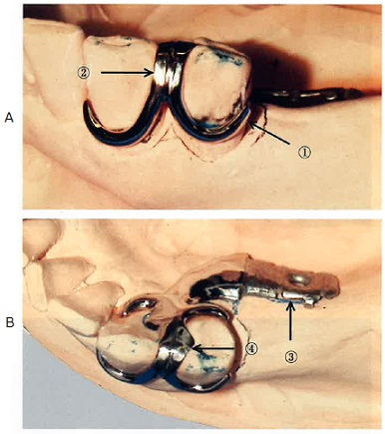
 |  | 1 | ① | 正解
 |  | 2 | ②
 |  | 3 | ③
 |  | 4 | ④
歯科衛生士 | 2022 | 臨床歯科医学 |  | 2022_dh_22_am049
 |  | 血管迷走神経反射でみられる症状はどれか。2つ選べ。
 |  | 1 | 過呼吸
 |  | 2 | 血圧低下 | 正解
 |  | 3 | 心拍数の減少 | 正解
 |  | 4 | 手足のしびれ
歯科衛生士 | 2022 | 臨床歯科医学 |  | 2022_dh_22_am050
 |  | 口腔顎顔面領域に先天異常を伴うのはどれか。2つ選べ。
 |  | 1 | Down＜ダウン＞症候群 | 正解
 |  | 2 | Crouzon＜クルーゾン＞症候群 | 正解
 |  | 3 | Ramsay Hunt＜ラムゼーハント＞症候群
 |  | 4 | Plummer-Vinson＜プランマー・ビンソン＞症候群
歯科衛生士 | 2022 | 疾病の成り立ち及び回復過程の促進 |  | 2022_dh_22_am051
 |  | 38歳の男性。舌の異常を主訴として来院した。1か月前に異常に気付いたが、味覚に変化はなく、痛みやしびれなどの自覚症状はないという。初診時の口腔内写真を示す。 この疾患について正しいのはどれか。1つ選べ。
 |  | 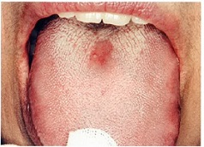
 |  | 1 | 紫斑がみられる。
 |  | 2 | 舌乳頭の消失がみられる。 | 正解
 |  | 3 | 口腔潜在的悪性疾患である。
 |  | 4 | 鉄欠乏性貧血が原因である。
歯科衛生士 | 2022 | 疾病の成り立ち及び回復過程の促進 |  | 2022_dh_22_am052
 |  | 64歳の女性。下顎左側臼歯部の違和感を主訴として来院した。約1年前から同部に違和感を自覚していたが、2か月前から症状が強くなってきたという。3年前から糖尿病と骨粗鬆症のため薬物療法を受けている。初診時の口腔内写真を示す。 矢印で示すのはどれか。1つ選べ。
 |  | 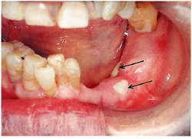
 |  | 1 | 水 疱
 |  | 2 | 腐 骨 | 正解
 |  | 3 | 過角化
 |  | 4 | びらん
歯科衛生士 | 2022 | 臨床歯科医学 |  | 2022_dh_22_am053
 |  | 下顎歯列模型の一部の写真を示す。 正常咬合の場合、上顎右側第一大臼歯の近心頰側咬頭が対咬するのはどれか。1つ選べ。
 |  | 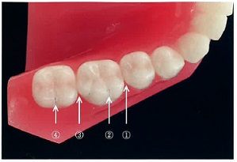
 |  | 1 | ①
 |  | 2 | ② | 正解
 |  | 3 | ③
 |  | 4 | ④
歯科衛生士 | 2022 | 臨床歯科医学 |  | 2022_dh_22_am054
 |  | 矯正歯科の診断過程を示す。 医療面接 ↓ 診 察 ↓ ① ↓ 分析・評価 ↓ 治療計画の立案 ①の過程で行われるのはどれか。2つ選べ。
 |  | 1 | 印象採得 | 正解
 |  | 2 | 成長予測
 |  | 3 | 主訴の聴取
 |  | 4 | 頭部エックス線規格写真撮影 | 正解
歯科衛生士 | 2022 | 臨床歯科医学 |  | 2022_dh_22_am055
 |  | 下顎骨の写真を示す。 矢印で示す部位の成長を促進できるのはどれか。1つ選べ。
 |  | 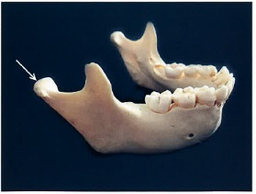
 |  | 1 | ヘッドギア
 |  | 2 | オトガイ帽装置
 |  | 3 | バイオネーター | 正解
 |  | 4 | リップバンパー
歯科衛生士 | 2022 | 臨床歯科医学 |  | 2022_dh_22_am056
 |  | 1歳の女児。萌出した歯の後方部分が腫れているため、精査を希望して来院した。萌出性嚢胞と診断された。口腔内写真を示す。 主訴の部位に関する説明で正しいのはどれか。1つ選べ。
 |  | 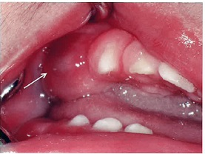
 |  | 1 | 唾液がたまってしまっています。
 |  | 2 | 膿がたまっているのがみえますね。
 |  | 3 | 乳歯の奥歯が生えてくるので様子をみましょう。 | 正解
 |  | 4 | 歯をつくったなごりのかたいものが残っていますね。
歯科衛生士 | 2022 | 臨床歯科医学 |  | 2022_dh_22_am057
 |  | 6歳の女児。定期学校歯科健康診断で歯の形態異常を指摘され来院した。矢印で示す形態異常について保護者から今後の注意事項を聞かれた。初診時の口腔内写真を示す。 説明するのはどれか。2つ選べ。
 |  | 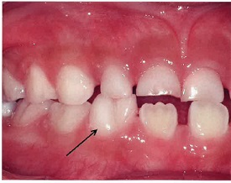
 |  | 1 | う 蝕 | 正解
 |  | 2 | 歯周炎
 |  | 3 | 交換期障害 | 正解
 |  | 4 | 歯冠の変色
歯科衛生士 | 2022 | 臨床歯科医学 |  | 2022_dh_22_am058
 |  | 3歳の男児。初めて歯科治療を行う前に、5歳の兄が上手に治療を受けている様子を観察させた。 用いた行動変容技法はどれか。1つ選べ。
 |  | 1 | モデリング法 | 正解
 |  | 2 | タイムアウト法
 |  | 3 | トークンエコノミー法
 |  | 4 | ハンドオーバーマウス法
歯科衛生士 | 2022 | 臨床歯科医学 |  | 2022_dh_22_am059
 |  | 68歳の女性。頭部外傷で急性期病院に入院したため、食事時の注意点について歯科に問い合わせがあった。摂食嚥下機能評価を行ったところ嚥下は可能であったが評価時の咳は認められなかった。評価時の写真例を示す。 適切な指導内容はどれか。1つ選べ。
 |  | 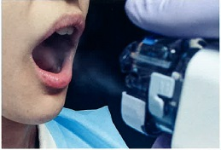
 |  | 1 | 一口量を少なくする。
 |  | 2 | 交互嚥下で水を用いる。
 |  | 3 | 嗄声を確認しながら食事をとる。 | 正解
 |  | 4 | リクライニングの姿勢で食事をとる。
歯科衛生士 | 2022 | 臨床歯科医学 |  | 2022_dh_22_am060
 |  | 84歳の女性。食事介助が困難であることを主訴として歯科訪問診療の依頼があった。特別養護老人ホームに入居しており、義歯を使用せず刻み食を全介助で摂取している。食事摂取後の口腔内写真を示す。 発音が困難と考えられるのはどれか。2つ選べ。
 |  | 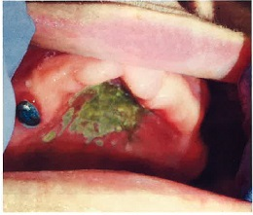
 |  | 1 | カ | 正解
 |  | 2 | タ | 正解
 |  | 3 | ハ
 |  | 4 | マ
歯科衛生士 | 2022 | 臨床歯科医学 |  | 2022_dh_22_am061
 |  | 障害児の誕生に対する親の反応の時間的変化を図に示す。 ①はどれか。1つ選べ。
 |  | 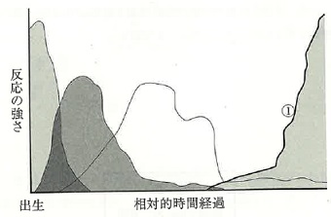
 |  | 1 | 順 応 | 正解
 |  | 2 | 否 認
 |  | 3 | ショック
 |  | 4 | 悲嘆と怒り
歯科衛生士 | 2022 | 歯科予防処置論 |  | 2022_dh_22_am062
 |  | 9歳の男児。口腔清掃指導を希望して来院した。重度脳性麻痺で歯口清掃は保護者が行っている。指導前の口腔内写真を示す。 保護者に説明する事項はどれか。2つ選べ。
 |  | 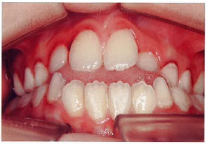
 |  | 1 | 歯肉出血があります。 | 正解
 |  | 2 | 成長に伴い前歯は噛み合ってきます。
 |  | 3 | 舌突出による歯列不正がみられます。 | 正解
 |  | 4 | 歯の根元までしっかり磨けています。
歯科衛生士 | 2022 | 歯科保健指導論 |  | 2022_dh_22_am063
 |  | 38歳の男性。歯肉の着色を主訴として来院した。痛みなどの症状はないという。初診時の口腔内写真を示す。 主訴の原因となる生活習慣はどれか。1つ選べ。
 |  | 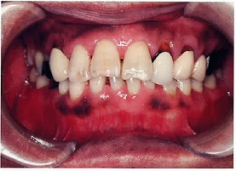
 |  | 1 | 喫 煙 | 正解
 |  | 2 | 偏 食
 |  | 3 | 過度の飲酒
 |  | 4 | 甘味食品の摂取
歯科衛生士 | 2022 | 歯科予防処置論 |  | 2022_dh_22_am064
 |  | シックルタイプスケーラーをシャープニングしている写真を示す。 正しいのはどれか。2つ選べ。
 |  | 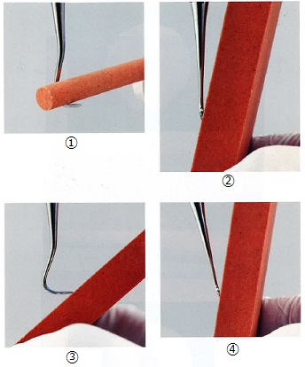
 |  | 1 | ① | 正解
 |  | 2 | ② | 正解
 |  | 3 | ③
 |  | 4 | ④
歯科衛生士 | 2022 | 歯科予防処置論 |  | 2022_dh_22_am065
 |  | 歯周組織検査で、歯が頰舌的に2mm、近遠心的に1.5mm動揺していた場合のMillerの分類はどれか。1つ選べ。
 |  | 1 | 0度
 |  | 2 | 1度
 |  | 3 | 2度 | 正解
 |  | 4 | 3度
歯科衛生士 | 2022 | 歯科保健指導論 |  | 2022_dh_22_am066
 |  | プラークリテンションファクターはどれか。2つ選べ。
 |  | 1 | 歯 石 | 正解
 |  | 2 | 口呼吸 | 正解
 |  | 3 | 咬合性外傷
 |  | 4 | ブラキシズム
歯科衛生士 | 2022 | 歯科予防処置論 |  | 2022_dh_22_am067
 |  | う蝕活動性試験の写真を示す。 この試験で評価しているのはどれか。1つ選べ。
 |  | 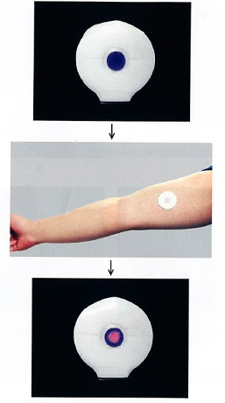
 |  | 1 | 唾液の緩衝能
 |  | 2 | 歯垢のpH変化
 |  | 3 | 歯垢の酸産生能
 |  | 4 | レサズリン還元性菌の活性 | 正解
歯科衛生士 | 2022 | 歯科予防処置論 |  | 2022_dh_22_am068
 |  | 17歳の女子。定期歯科健康診査のため来院した。歯科医師の指示により、歯肉の検査を行うことになった。来院時の口腔内写真を示す。 PMA IndexのA部はどれか。1つ選べ。
 |  | 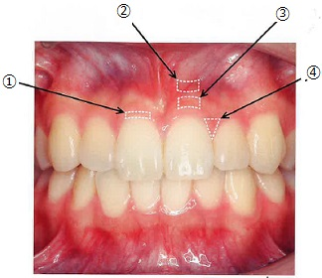
 |  | 1 | ①
 |  | 2 | ②
 |  | 3 | ③ | 正解
 |  | 4 | ④
歯科衛生士 | 2022 | 歯科予防処置論 |  | 2022_dh_22_am069
 |  | 55歳の女性。上顎右側前歯部の歯肉の腫脹を主訴として来院した。慢性歯周炎と診断された。初診時の口腔内写真を示す。 観察できるのはどれか。2つ選べ。
 |  | 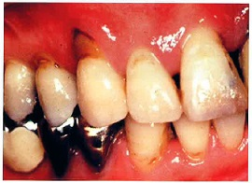
 |  | 1 | クレフト | 正解
 |  | 2 | フェストゥーン
 |  | 3 | ブラックトライアングル | 正解
 |  | 4 | エナメルプロジェクション
歯科衛生士 | 2022 | 歯科予防処置論 |  | 2022_dh_22_am070
 |  | 7歳の女児。フッ化物の塗布を希望して保護者と来院した。歯科医師からトレー法でフッ化物溶液の塗布を行うよう指示があった。 術式に含まれるのはどれか。2つ選べ。
 |  | 1 | 防 湿
 |  | 2 | 歯面乾燥 | 正解
 |  | 3 | トレー試適 | 正解
 |  | 4 | 余剰薬剤除去
歯科衛生士 | 2022 | 歯科予防処置論 |  | 2022_dh_22_am071
 |  | 超音波スケーラーを用いた歯周ポケット内のイリゲーション操作で正しいのはどれか。2つ選べ。
 |  | 1 | 根面に圧接する。
 |  | 2 | 先端2mmの側面を用いる。 | 正解
 |  | 3 | 歯面に対して45度で使用する。
 |  | 4 | 水流が線状に出る状態に調整する。 | 正解
歯科衛生士 | 2022 | 歯科予防処置論 |  | 2022_dh_22_am072
 |  | 日本人の成人のおおよそのフッ化物摂取量（mgF/日）はどれか。1つ選べ。
 |  | 1 | 0.05～0.3
 |  | 2 | 0.5～3.0 | 正解
 |  | 3 | 5.0～30
 |  | 4 | 50～300
歯科衛生士 | 2022 | 歯科予防処置論 |  | 2022_dh_22_am073
 |  | 26歳の女性。定期歯科健康診査のため来院した。歯周組織検査時の写真と歯周組織検査結果の一部を示す。 この部位の付着歯肉幅はどれか。1つ選べ。
 |  | 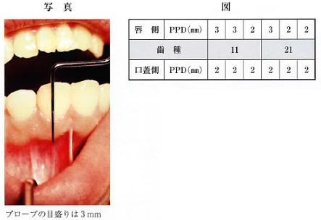
 |  | 1 | 3mm
 |  | 2 | 4mm | 正解
 |  | 3 | 5mm
 |  | 4 | 6mm
歯科衛生士 | 2022 | 歯科予防処置論 |  | 2022_dh_22_am074
 |  | 歯周治療の流れを図に示す。 ①へ移行する基準はどれか。2つ選べ。
 |  | 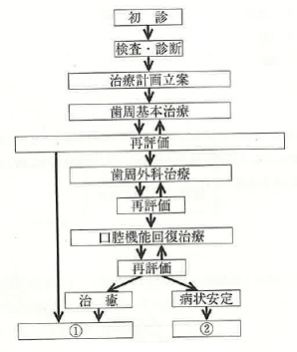
 |  | 1 | BOP率20％以下
 |  | 2 | 歯の動揺0.2mm以内 | 正解
 |  | 3 | 歯周ポケット4mm未満 | 正解
 |  | 4 | O’LearyのPCR30％以下
歯科衛生士 | 2022 | 歯科予防処置論 |  | 2022_dh_22_am075
 |  | 破折防止のため小窩裂溝塡塞材を応用するのはどれか。1つ選べ。
 |  | 1 | 基底結節
 |  | 2 | 臼後結節
 |  | 3 | 臼傍結節
 |  | 4 | 中心結節 | 正解
歯科衛生士 | 2022 | 歯科予防処置論 |  | 2022_dh_22_am076
 |  | 65歳の女性。定期歯科健康診査のため来院した。歯周組織検査後にスケーリングを行うことになった。口腔内写真（A）とスケーラーの写真（B）を示す。 矢印で示す歯肉縁上歯石の除去に適したスケーラーはどれか。1つ選べ。
 |  | 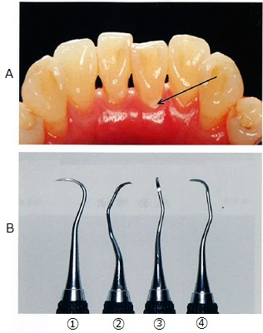
 |  | 1 | ① | 正解
 |  | 2 | ②
 |  | 3 | ③
 |  | 4 | ④
歯科衛生士 | 2022 | 歯科保健指導論 |  | 2022_dh_22_am077
 |  | 6歳の男児。う蝕予防処置を希望して保護者と来院した。歯科医師から小窩裂溝塡塞を行うよう指示された。初診時の口腔内写真を示す。 矢印で示す歯の塡塞に使用する器具・器材はどれか。2つ選べ。
 |  | 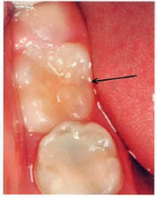
 |  | 1 | ロール綿 | 正解
 |  | 2 | 歯間分離器
 |  | 3 | バーニッシュ | 正解
 |  | 4 | ボンディング材
歯科衛生士 | 2022 | 歯科保健指導論 |  | 2022_dh_22_am078
 |  | 急性期病院に勤務する看護師を対象に口腔ケアの講話を依頼された。対象者の所属診療科を示す。 血液内科：15人 腫瘍外科：20人 講話の内容で適切なのはどれか。2つ選べ。
 |  | 1 | う蝕予防
 |  | 2 | 嚥下訓練
 |  | 3 | 疼痛管理 | 正解
 |  | 4 | 口腔アセスメントの方法 | 正解
歯科衛生士 | 2022 | 歯科保健指導論 |  | 2022_dh_22_am079
 |  | 80歳の男性。口が乾くことを主訴として来院した。脳梗塞の既往があり、居宅療養中である。RSSTは3回/30秒、BDRはすべて自立である。歯科医師の指示で、液状タイプの保湿剤の使用方法を指導することになった。 指導内容はどれか。1つ選べ。
 |  | 1 | 使用後、水でうがいする。
 |  | 2 | 適量を口に含ませ、20～30秒すすぐ。 | 正解
 |  | 3 | 自分で歯ブラシにつけて、口腔内になじませる。
 |  | 4 | 介助者がスポンジブラシを用いて、口腔内全体に塗布する。
歯科衛生士 | 2022 | 歯科保健指導論 |  | 2022_dh_22_am080
 |  | 5歳の男児。歯の変色を主訴として来院した。歯科医師から指示を受け、保護者へ洗口剤使用法の指導を行った。初診時の口腔内写真を示す。 適切なのはどれか。2つ選べ。
 |  | 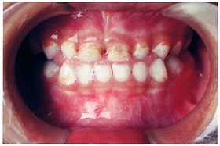
 |  | 1 | 歯磨き前に洗口する。
 |  | 2 | ガラガラうがいを行う。
 |  | 3 | 洗口後の飲食を控える。 | 正解
 |  | 4 | フッ化物配合のものを選ぶ。 | 正解
歯科衛生士 | 2022 | 歯科保健指導論 |  | 2022_dh_22_am081
 |  | 57歳の男性。1年前に①脳梗塞を発症し、軽度の左半身麻痺がある。②本人の意欲と③家族の支えもあり、先週から④仕事に復帰することができた。 下線部分で国際生活機能分類＜ICF＞の環境因子はどれか。1つ選べ。
 |  | 1 | ①
 |  | 2 | ②
 |  | 3 | ③ | 正解
 |  | 4 | ④
歯科衛生士 | 2022 | 歯科保健指導論 |  | 2022_dh_22_am082
 |  | 白血病で生じやすいのはどれか。2つ選べ。
 |  | 1 | う 蝕
 |  | 2 | 口腔乾燥
 |  | 3 | 出血傾向 | 正解
 |  | 4 | 免疫機能の低下 | 正解
歯科衛生士 | 2022 | 歯科保健指導論 |  | 2022_dh_22_am083
 |  | ヘルスリテラシーが高いと上昇するのはどれか。2つ選べ。
 |  | 1 | 間食の回数
 |  | 2 | 1日の喫煙本数
 |  | 3 | 自分の口臭への関心度 | 正解
 |  | 4 | 定期歯科健康診査の受診頻度 | 正解
歯科衛生士 | 2022 | 歯科保健指導論 |  | 2022_dh_22_am084
 |  | 60歳の女性。歯の疼痛を主訴として来院した。初診時の医療面接の一部を示す。 患 者：いつも疲れているのに痛みでよく眠れないんです。 歯科衛生士：お仕事が忙しいのですか。 患 者：仕事もですが、両親の介護で時間に余裕がないから、できるだけ少ない受診回数で痛みを取る治療をして欲しいです。 歯科衛生士：ご家族の介護で大変だったのですね。 用いたコミュニケーションスキルはどれか。2つ選べ。
 |  | 1 | 傾 聴 | 正解
 |  | 2 | 情報提供
 |  | 3 | 共感的態度 | 正解
 |  | 4 | ゼロポジション
歯科衛生士 | 2022 | 歯科保健指導論 |  | 2022_dh_22_am085
 |  | A市から離乳食を開始する保護者を対象とした口腔機能の発達と食育に関する講話の依頼を受けた。離乳の時期と説明を表に示す。 正しいのはどれか。2つ選べ。

 |  | 1 | ①
 |  | 2 | ②
 |  | 3 | ③ | 正解
 |  | 4 | ④ | 正解
歯科衛生士 | 2022 | 歯科保健指導論 |  | 2022_dh_22_am086
 |  | 88歳の男性。食後に自身で歯磨きをしており、舌背に触ると痛みがあるという。介護保険施設から口腔衛生管理の依頼を受けた。歯科医師から、歯科保健指導を指示された。舌の写真を示す。 舌清掃に適しているのはどれか。2つ選べ。
 |  | 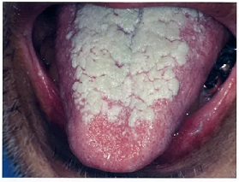
 |  | 1 | 歯ブラシ
 |  | 2 | 粘膜ブラシ | 正解
 |  | 3 | 水流式清掃用具
 |  | 4 | スポンジブラシ | 正解
歯科衛生士 | 2022 | 歯科保健指導論 |  | 2022_dh_22_am087
 |  | Friedらのフレイルの5つの評価基準を示す。 ・体重減少 ・主観的疲労感 ・日常生活活動量の減少 ・身体能力（歩行速度）の減弱 ・筋量（握力）の低下 フレイルに該当する最小項目数はどれか。1つ選べ。
 |  | 1 | 1
 |  | 2 | 2
 |  | 3 | 3 | 正解
 |  | 4 | 4
歯科衛生士 | 2022 | 歯科保健指導論 |  | 2022_dh_22_am088
 |  | 2型糖尿病患者に対する食生活指導で特に摂取を勧めるのはどれか。1つ選べ。
 |  | 1 | 塩 分
 |  | 2 | 食物繊維 | 正解
 |  | 3 | タンパク質
 |  | 4 | 飽和脂肪酸
歯科衛生士 | 2022 | 歯科保健指導論 |  | 2022_dh_22_am089
 |  | 50歳の男性。入院中の口腔健康管理を行うことになった。5日前に化学療法が終了し、口腔内の痛みで食事摂取が困難であるという。受診時の写真を示す。 現時点で、摂取しやすいのはどれか。2つ選べ。
 |  | 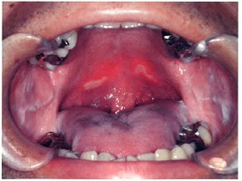
 |  | 1 | 冷 奴 | 正解
 |  | 2 | ゼリー | 正解
 |  | 3 | クッキー
 |  | 4 | グレープフルーツ
歯科衛生士 | 2022 | 歯科保健指導論 |  | 2022_dh_22_am090
 |  | 特別用途食品および保健機能食品の概念図を示す。 ①と②の組合せで正しいのはどれか。1つ選べ。
 |  | 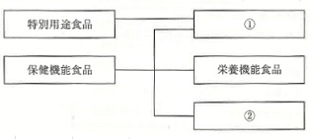
 |  | 1 | ①病者用食品 -- ②特定保健用食品
 |  | 2 | ①病者用食品 -- ②えん下困難者用食品
 |  | 3 | ①特定保健用食品 -- ②病者用食品
 |  | 4 | ①特定保健用食品 -- ②機能性表示食品 | 正解
歯科衛生士 | 2022 | 歯科診療補助論 |  | 2022_dh_22_am091
 |  | 65歳の男性。下顎右側第二大臼歯がう蝕症第4度と診断され、抜歯を行うことになった。器具の写真を示す。 準備するのはどれか。2つ選べ。
 |  | 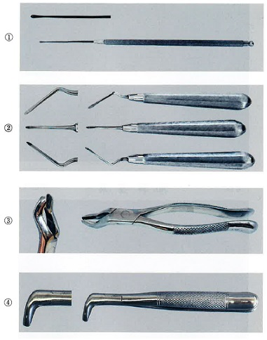
 |  | 1 | ①
 |  | 2 | ② | 正解
 |  | 3 | ③
 |  | 4 | ④ | 正解
歯科衛生士 | 2022 | 歯科診療補助論 |  | 2022_dh_22_am092
 |  | 47歳の女性。上顎右側中切歯を白くしたいとの希望で来院した。根管処置後、ウォーキングブリーチ法を行うことになった。器具の写真を示す。 準備するのはどれか。2つ選べ。
 |  | 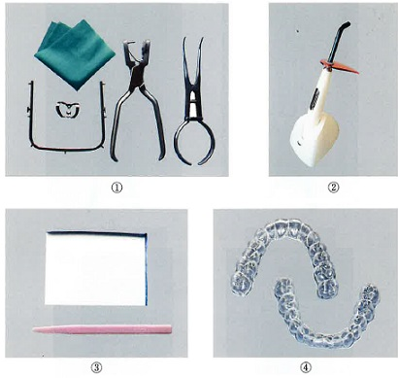
 |  | 1 | ① | 正解
 |  | 2 | ②
 |  | 3 | ③ | 正解
 |  | 4 | ④
歯科衛生士 | 2022 | 歯科診療補助論 |  | 2022_dh_22_am093
 |  | 矯正歯科治療に使用する器具の写真を示す。 角線のワイヤーを屈曲するのはどれか。2つ選べ。
 |  | 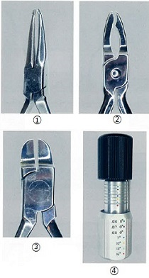
 |  | 1 | ①
 |  | 2 | ②
 |  | 3 | ③ | 正解
 |  | 4 | ④ | 正解
歯科衛生士 | 2022 | 歯科診療補助論 |  | 2022_dh_22_am094
 |  | 歯科用石膏の練和時に、混水比を大きくした場合の物性と変化の組合せで正しいのはどれか。2つ選べ。
 |  | 1 | 圧縮強さ -- 大きくなる
 |  | 2 | 硬化時間 -- 短くなる
 |  | 3 | 硬化膨張 -- 小さくなる | 正解
 |  | 4 | 練和物の流動性 -- 大きくなる | 正解
歯科衛生士 | 2022 | 歯科診療補助論 |  | 2022_dh_22_am095
 |  | 47歳の女性。下顎左側第二大臼歯の疼痛を主訴として来院した。検査の結果、直接抜髄を行うことになった。器具の写真を示す。 冠部歯髄の除去に使用するのはどれか。1つ選べ。
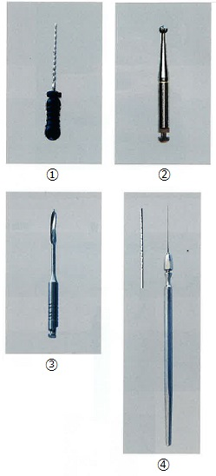
 |  | 1 | ①
 |  | 2 | ② | 正解
 |  | 3 | ③
 |  | 4 | ④
歯科衛生士 | 2022 | 歯科診療補助論 |  | 2022_dh_22_am096
 |  | 患者水平位診療時の患者の位置設定は、①下顎の咬合平面と床面と垂直になるようにし、体全体では、②鼻と膝が同じ高さにあり、足と③腰が下がる姿勢にする。妊娠中の場合は、④右側を下にした側臥位にするとよい。 下線部分で正しいのはどれか。2つ選べ。
 |  | 1 | ①
 |  | 2 | ② | 正解
 |  | 3 | ③ | 正解
 |  | 4 | ④
歯科衛生士 | 2022 | 歯科診療補助論 |  | 2022_dh_22_am097
 |  | 全身管理用機器を装着している写真を示す。 発光するのはどれか。2つ選べ。
 |  | 
 |  | 1 | 紫外光
 |  | 2 | 青色光
 |  | 3 | 赤外光 | 正解
 |  | 4 | 赤色光 | 正解
歯科衛生士 | 2022 | 歯科診療補助論 |  | 2022_dh_22_am098
 |  | 歯科診療時における体動のコントロールで、器具によるものと比べて徒手によるものの利点はどれか。2つ選べ。
 |  | 1 | 力の強い人にも対応できる。
 |  | 2 | 突発的な動きに対応できる。 | 正解
 |  | 3 | 協力状態に合わせて調節できる。 | 正解
 |  | 4 | マンパワーの省力化がはかれる。
歯科衛生士 | 2022 | 歯科診療補助論 |  | 2022_dh_22_am099
 |  | 22歳の女性。う蝕処置を希望して来院した。軽度の歯科恐怖症があり、吸入鎮静法を行うことになった。吸入鎮静器の写真を示す。 矢印で示すボンベに充塡されているのはどれか。1つ選べ。
 |  | 
 |  | 1 | 空 気
 |  | 2 | 酸 素 | 正解
 |  | 3 | 亜酸化窒素
 |  | 4 | 二酸化炭素
歯科衛生士 | 2022 | 歯科診療補助論 |  | 2022_dh_22_am100
 |  | 器具・器材の写真を示す。 従来型グラスアイオノマーセメント修復時に使用するのはどれか。2つ選べ。
 |  | 
 |  | 1 | ①
 |  | 2 | ② | 正解
 |  | 3 | ③ | 正解
 |  | 4 | ④
歯科衛生士 | 2022 | 歯科診療補助論 |  | 2022_dh_22_am101
 |  | 58歳の男性。部分床義歯製作のため、付加型シリコーンゴム印象材を用いて精密印象採得を行うことになった。精密印象採得に先立ちブロックアウトの準備をするよう指示を受けた。器具・器材の写真を示す。 準備するのはどれか。1つ選べ。
 |  | 
 |  | 1 | ① | 正解
 |  | 2 | ②
 |  | 3 | ③
 |  | 4 | ④
歯科衛生士 | 2022 | 歯科診療補助論 |  | 2022_dh_22_am102
 |  | 矯正歯科診断時の評価に用いる側貌写真を示す。 写真と評価する内容の組合せで正しいのはどれか。2つ選べ。
 |  | 
 |  | 1 | ① -- 口唇形態
 |  | 2 | ② -- 犬歯の位置
 |  | 3 | ③ -- 過蓋咬合 | 正解
 |  | 4 | ④ -- 口唇の突出度 | 正解
歯科衛生士 | 2022 | 歯科診療補助論 |  | 2022_dh_22_am103
 |  | 8歳の女児。歯の痛みを主訴として来院した。自閉スペクトラム症と診断され、感覚過敏があるという。 歯科診療時の対応として適切なのはどれか。2つ選べ。
 |  | 1 | 負の強化を行う。
 |  | 2 | 視覚的な情報を活用する。 | 正解
 |  | 3 | 毎回同じユニットを使用する。 | 正解
 |  | 4 | 治療中イヤーマフは外してもらう。
歯科衛生士 | 2022 | 歯科診療補助論 |  | 2022_dh_22_am104
 |  | 診療室内における患者対応時の写真を示す。 視覚に障害がある患者に対する誘導はどれか。1つ選べ。
 |  | 
 |  | 1 | ①
 |  | 2 | ②
 |  | 3 | ③ | 正解
 |  | 4 | ④
歯科衛生士 | 2022 | 歯科診療補助論 |  | 2022_dh_22_am105
 |  | 全部床義歯を製作するため、咬合採得を行うことになった。器具・器材の写真を示す。 準備するのはどれか。2つ選べ。
 |  | 
 |  | 1 | ①
 |  | 2 | ② | 正解
 |  | 3 | ③
 |  | 4 | ④ | 正解
歯科衛生士 | 2022 | 歯科保健指導論 |  | 2022_dh_22_am106
 |  | 口腔筋機能療法＜MFT＞の目的はどれか。2つ選べ。
 |  | 1 | 口腔習癖の改善 | 正解
 |  | 2 | 唾液分泌の促進
 |  | 3 | 誤嚥性肺炎の予防
 |  | 4 | 筋圧の不均衡の是正 | 正解
歯科衛生士 | 2022 | 歯科保健指導論 |  | 2022_dh_22_am107
 |  | 7歳の男児。口から食べ物がこぼれることを主訴として来院した。脳性麻痺と診断されており、食事中にむせがあるという。摂食嚥下指導で保護者に食事介助の方法を指導した。指導時の写真を示す。 この介助の目的はどれか。1つ選べ。
 |  | 
 |  | 1 | 舌の挙上
 |  | 2 | 顎位の安定 | 正解
 |  | 3 | 誤嚥の防止
 |  | 4 | 咀嚼力の増強
歯科衛生士 | 2022 | 歯科保健指導論 |  | 2022_dh_22_am108
 |  | 摂食嚥下障害に対する間接訓練について説明している時の写真を示す。 この訓練により機能の改善が期待できるのはどれか。2つ選べ。
 |  | 
 |  | 1 | 口唇閉鎖
 |  | 2 | 舌骨挙上 | 正解
 |  | 3 | 軟口蓋挙上
 |  | 4 | 食道入口部開大 | 正解
歯科衛生士 | 2022 | 歯科保健指導論 |  | 2022_dh_22_am109
 |  | 3歳の女児。かたいものを口から出すことを主訴として保護者と来院した。幼児食になってから気になるようになったという。初診時の口腔内写真を示す。 適切な対応はどれか。1つ選べ。
 |  | 
 |  | 1 | 咬合力検査を行う。 | 正解
 |  | 2 | 舌小帯の切除を行う。
 |  | 3 | セファロ分析を行う。
 |  | 4 | 食事を離乳食に戻してもらう。
歯科衛生士 | 2022 | 歯科保健指導論 |  | 2022_dh_22_am110
 |  | 68歳の男性。食事の時うまく飲み込めないことを主訴として来院した。食塊形成ができず、口腔や咽頭に食物が残留し、嚥下後の誤嚥がみられる。診断の結果、直接訓練を行うことになった。訓練に使用する食材の側方からの写真（A）および斜め上方からの写真（B）を示す。 この訓練はどれか。1つ選べ。
 |  | 
 |  | 1 | 脱感作
 |  | 2 | 嚥下の訓練 | 正解
 |  | 3 | 鼻咽腔閉鎖訓練
 |  | 4 | 筋のリラクゼーション

